关系图
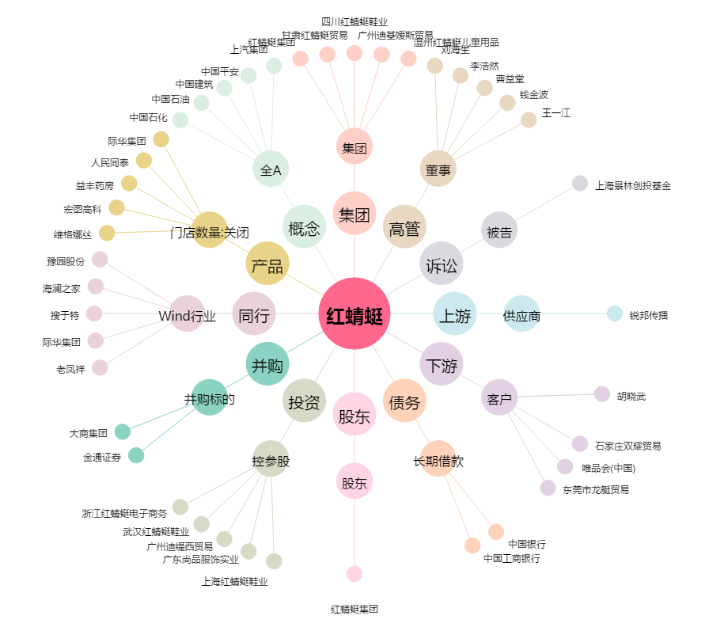
红蜻蜓[603116.SH] - 关系概览图

